Schema's
Studiegebied: Informatie- en communicatietechnologie

Opleiding: Start to ICT
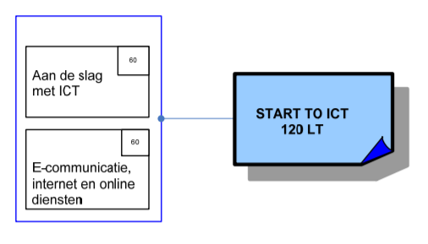

 | Module: | Cluster | Leerkracht
 | Aan de slag met ICT - 60 LT | Inleiding tot ICT en web | Wouter H. maakt inhoudstafel en vult aan met lesmateriaal wat hij heeft
 | E-communicatie, internet en online diensten 60 LT |  | HTML & … |  | 60

Opleiding: ICT Programmeren
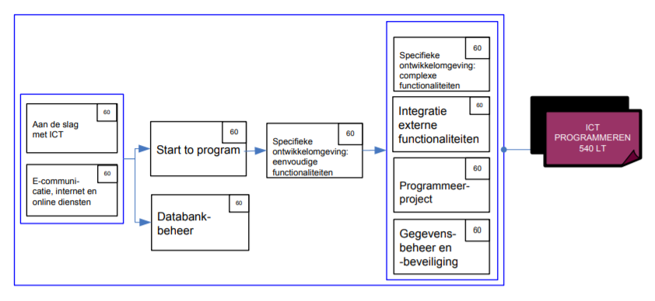

 | Module: | Vak: | Leerkracht
 | Aan de slag met ICT

 | Start to program (60 LT = 14 halve dagen) | Logic & Anlyses | Danny D. | 60
 | Databankbeheer (60 LT = 14 halve dagen) | Databases | Bert V. | 60
 | Specifieke ontwikkelomgeving: eenvoudige functionaliteiten (60 LT = 14 halve dagen) | Python 101 | Bert V./ Wouter / Danny | 60
 | Specifieke ontwikkelomgeving: complexe functionaliteiten (60 LT = 14 halve dagen) | Python - Advanced | Bert V./ Wouter / Danny | 60
 | Integratie externe functionaliteiten (60 LT = 14 halve dagen) | App inventor | Bert V. | 60
 | Programmeerproject (60 LT) | Python games | Bert V. / Wouter | 60
 | Gegevenbeheer en -beveiliging (60 LT = 14 halve dagen) | Python en SQL (communiceren in Python met databank) | Bert V. | 60

